截图1
1 | 截图说明： | 任务管理页面，重启前

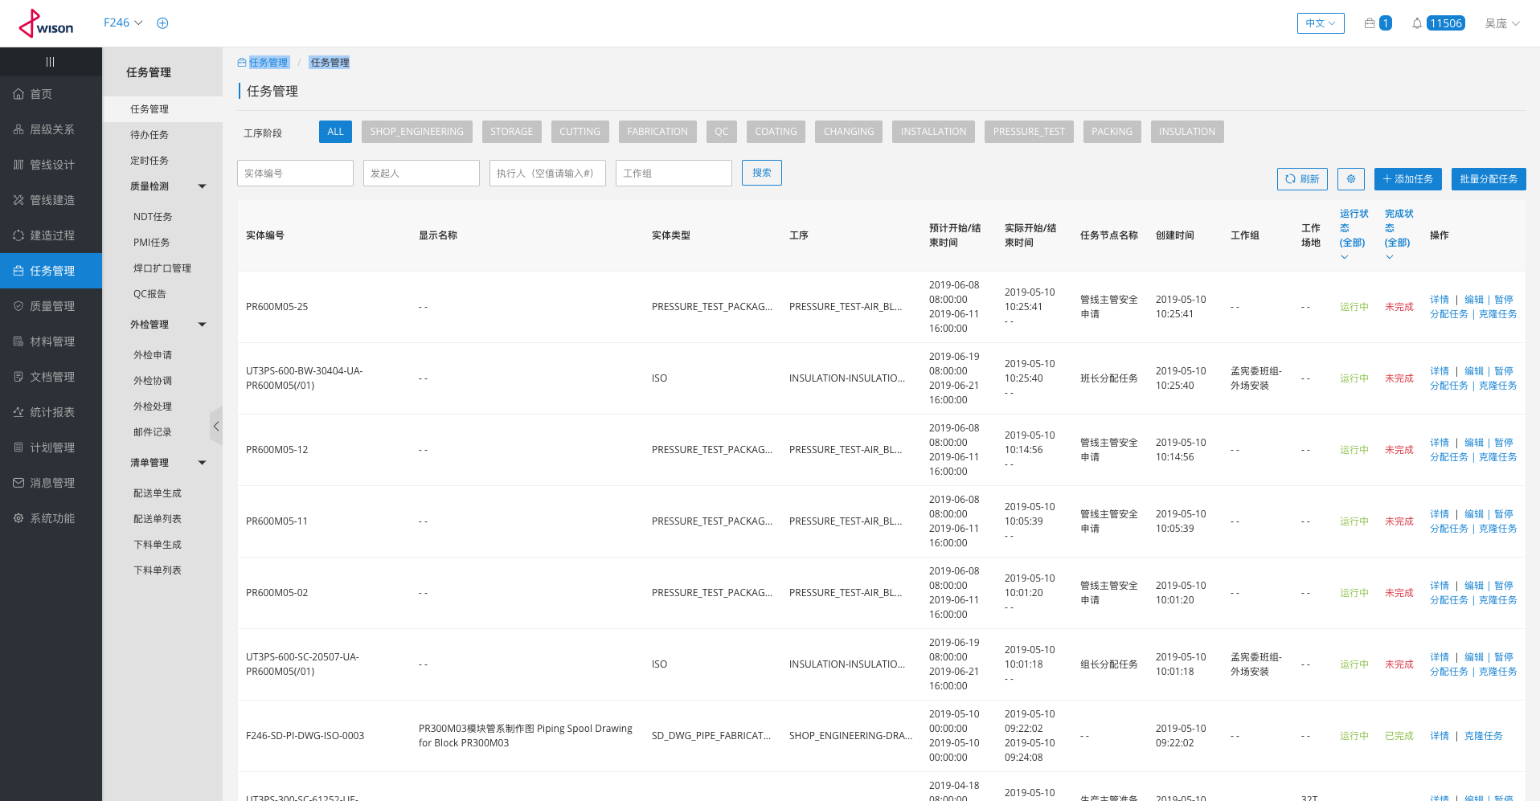

重启前，实体是正常显示的

2 | 截图说明： | 任务管理页面，重启后，数据正常显示

